상품제안서
오방달수저 2인 선물세트 | 상품코드: S22158

 |  |  |  |  |  |  | 02-713-8555 | www.synergygift.co.kr
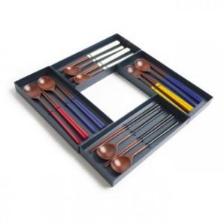

【상세/제작정보】

【인쇄/포장옵션】 | 레이저, 스티커 / 포장지포장

【공급단가】 | 수량 | 50~ | 100~ | 300~ | 500~ | 1,000~
*VAT별도 | 화이트2벌 | 17,400원 | 17,000원 | 16,100원 | 15,500원 | 15,100원
 | 블랙2벌 | 17,400원 | 17,000원 | 16,100원 | 15,500원 | 15,100원
 | 화이트1벌+블랙1벌,옐로1벌+블루1벌,레드1벌+블루1벌 | 17,400원 | 17,000원 | 16,100원 | 15,500원 | 15,100원

【상품 URL】 | https://www.synergygift.co.kr:443/src/goods_detail.php?gdno=22158

